상품제안서
네이쳐 캠핑용 야외 랜턴 CA503 | 상품코드: F29303

 |  |  |  |  |  |  | 02-412-0044 | www.easy1.co.kr
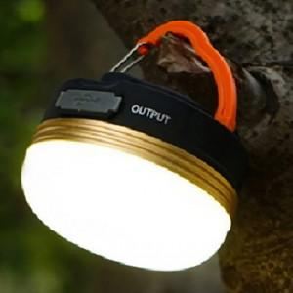

【상세/제작정보】 | 기본수량 미만 인쇄시 비용 추가.

【인쇄/포장옵션】 | 레이저 / 포장지포장

【공급단가】 | 수량 | 160~ | 480~ | 1,600~ | 3,000~ | 5,000~
*VAT별도 | 단가 | 4,440원 | 4,360원 | 4,250원 | 4,180원 | 4,070원

【상품 URL】 | http://www.easy1.co.kr/src/goods_detail.php?gdno=29303

